BDI
LICITANTE: | TENDÊNCIA CONSTRUTORA E SERVIÇOS LTDA
C.N.P.J.: | 24.444.203/0001-35
CLIENTE: | PREFEITURA MUNICIPAL DE IPIXUNA DO PARÁ
LICITAÇÃO | TOMADA DE PREÇOS Nº 025/2022-TP
OBJETO: | CONTRATAÇÃO DE EMPRESA DE ENGENHARIA PARA CONSTRUÇÃO DE UMA SALA DE AULA E MUROS EM ESCOLAS DO MUNICIPIO DE IPIXUNA DO PARÁ, CONFORME MEMORIAL DESCRITIVO, PLANILHAS E CRONOGRAMA FISICO-FINANCEIRO - ITEM 007 - ESCOLA NOVA UNIÃO
LOCAL OBRA: | IPIXUNA DO PARÁ / PA

COMPOSIÇÃO DA TAXA DE BENEFÍCIOS E DESPESAS INDIRETAS - B.D.I.

SIGLAS | DESPESAS | TAXAS (%)
AC | Administração central | 3.00%
S | Seguros | 0.40%
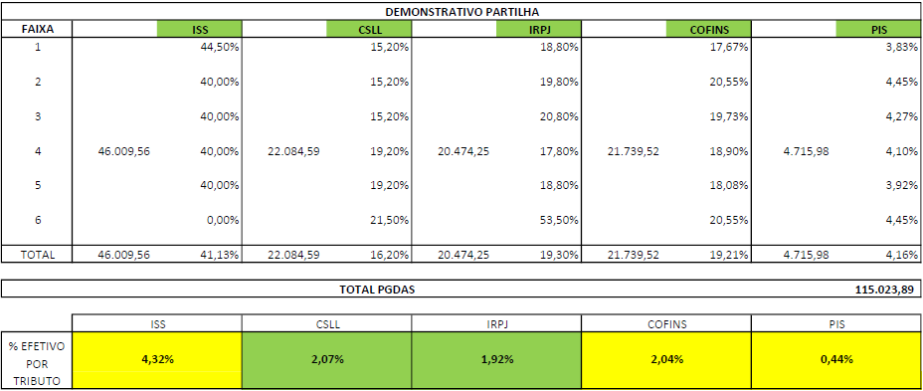
R | Riscos | 0.97%
G | Garantia | 0.40%
DF | Despesa Financeira | 0.59%

T | TAXAS (IMPOSTOS) | 11.30%
C | CONFINS | 2.04%
P | PIS | 0.44%
ISS | ISS | 4.32%
CP | CPRB | 4.50%

L | LUCRO | 6.06%
L | Lucro bruto | 6.06%

Os valores de BDI foram calculados com o emprego da fórmula:
 | 
B.D.I.= | (((1 + (0,03 + 0,0097 + 0,004 + 0,004 ))*(1 + 0,0059)*(1 + 0,0606))/( 1 - 0,1130 )) -1)*100 | 26.01%

1) Composição de B.D.I. conforme Acórdão 2622-2013 - TCU Plenário
2) Empresa OPTANTE AO SIMPLES NACIONAL.

Ipixuna do Pará (PA), 25 de outubro de 2022

LSH
LICITANTE: | TENDÊNCIA CONSTRUTORA E SERVIÇOS LTDA
C.N.P.J.: | 24.444.203/0001-35
CLIENTE: | PREFEITURA MUNICIPAL DE IPIXUNA DO PARÁ
LICITAÇÃO | TOMADA DE PREÇOS Nº 025/2022-TP
OBJETO: | CONTRATAÇÃO DE EMPRESA DE ENGENHARIA PARA CONSTRUÇÃO DE UMA SALA DE AULA E MUROS EM ESCOLAS DO MUNICIPIO DE IPIXUNA DO PARÁ, CONFORME MEMORIAL DESCRITIVO, PLANILHAS E CRONOGRAMA FISICO-FINANCEIRO - ITEM 007 - ESCOLA NOVA UNIÃO
LOCAL OBRA: | IPIXUNA DO PARÁ / PA

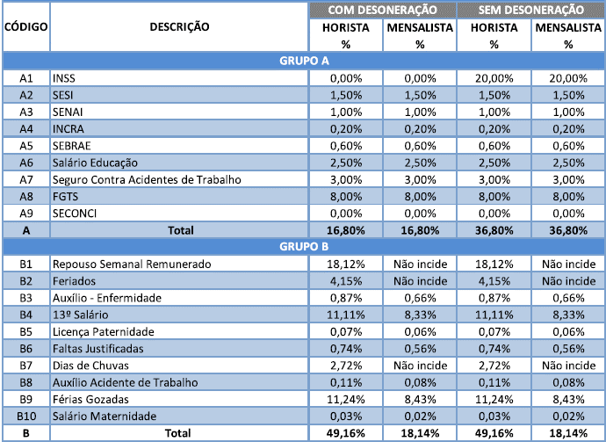
TAXA DE ENCARGOS SOCIAIS DESONERADOS
HORISTAS
A. | Encargos Sociais Básicos | % | %
A.1 | INSS | -
A.2 | SESI | -
A.3 | SENAI | -
A.4 | INCRA | -
A.5 | SEBRAE | -
A.6 | Salário Educação | -
A.7 | Seguro Contra Acidentes de Trabalho | 3.00
A.8 | FGTS | 8.00
A.9 | SECONCI | - | 11.00
B. | Encargos Sociais que recebem as incidências de "A"
B.1 | Repouso Semanal Remunerado | 18.12%
B.2 | Feriados | 4.15%
B.3 | Auxílio - Enfermidade | 0.87%
B.4 | 13º Salário | 11.11%
B.5 | Licença Paternidade | 0.07%
B.6 | Faltas Justificadas | 0.74%
B.7 | Dias de Chuvas | 2.72%
B.8 | Auxílio Acidente de Trabalho | 0.11%
B.9 | Férias Gozadas | 11.24%
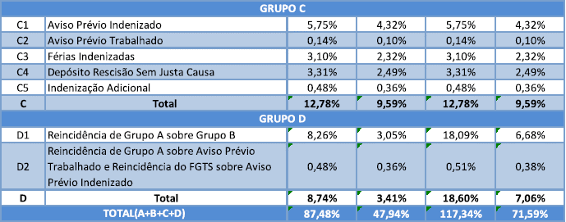
B.10 | Salário Maternidade | 0.03% | 49.16
C. | Encargos Sociais que não recebem as incidências globais de "A"
C.1 | Aviso Prévio Indenizado | 5.75%
C.2 | Aviso Prévio Trabalhado | 0.14%
C.3 | Férias Indenizadas | 3.10%
C.4 | Depósito Rescisão Sem Justa Causa | 3.31%
C.5 | Indenização Adicional | 0.48% | 12.78
D. | Taxas das Reincidências
D.1 | Reincidência de Grupo A sobre Grupo B | 5.41
D.2 | Reincidência de Grupo A sobre Aviso Prévio Trabalhado e Reincidência do FGTS sobre Aviso Prévio Indenizado | 0.48 | 5.88

 | TOTAL GERAL |  | 78.82

Obs.2: Empresa OPTANTE AO SIMPLES NACIONAL. As empresas optantes pelo Simples Nacional apresentem os percentuais nas composição de encargos sociais não incluindo os gastos relativos às contribuições que essas empresas estão dispensadas de recolhimento - Sesi, Senai, Sebrae, etc., conforme dispõe o art. 13, § 3° da referida Lei Complementar.
Obs.3: Nova Composição de Encargos publicada pela Caixa Econômica Federal, vigente a partir do Banco de Dados 10/2021. Fonte:
https://www.caixa.gov.br/Downloads/sinapi-manual-de-metodologias-e-conceitos/Livro2_SINAPI_Calculos_e_Parametros_4_Edicao_Digital.pdf

Ipixuna do Pará (PA), 25 de outubro de 2022

